omen
견 적 서

강원대학교 |  | 귀하
전화 : | 010-9927-6087
이메일 : | hwi6087@naver.com
담당 : | 김재휘

아래와 같이 견적합니다.

견 적 합 계 : | ₩1,485,000
견 적 일 자 : | 2016-10-04 12:05:17
결 재 조 건 :

품 명 | 규 격 | 수 량 | 단 가 | 금 액 | 세 액 | 합 계 액
 |  |  |  | - | - | -
노트북 | HP OMEN | 1 | 1,350,000 | 1,350,000 | 135,000 | 1,485,000
 |  |  |  | - | - | -
 | 인텔 i5-6300HQ 쿼드코어 |  |  | - | - | -
 | 16GB DDR4 Memory |  |  | - | - | -
 | 256GB SSD |  |  | - | - | -
 | 1TB HDD
 | 시디롬 없음 |  |  |  | - | -
 | Geforce GTX960 4GB |  |  |  | - | -
 | 무게 2Kg |  |  |  | - | -
 | Windows 10 64bit |  |  |  | - | -
 |  |  |  |  | - | -
 | 무선 레이저 마우스, 노트북 가방 |  |  |  | - | -

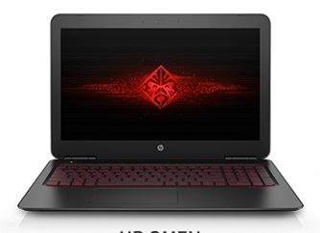
 |  |  |  | - | - | -
 |  |  |  |  | - | -
 |  |  |  | - | - | -
 |  |  |  |  | - | -
 |  |  |  |  | - | -
 |  |  |  |  | - | -
 |  |  |  |  | - | -
 |  |  |  |  | - | -
 |  |  |  |  | - | -
 |  |  |  |  | - | -
 |  |  |  |  | - | -
 |  |  |  |  | - | -
 |  |  |  |  | - | -
 |  |  |  |  | - | -
 |  |  |  |  | - | -
* 결제계좌 : 신한 110-138-600484 씨-넷 |  |  | 합 계 | 1,350,000 | 135,000 | 1,485,000
* 견적담당 : | 조규장(010-2910-7760)
* REMARK

i3
견 적 서

강원대학교 |  | 귀하
전화 : | 010-9927-6087
이메일 : | hwi6087@naver.com
담당 : | 김재휘

아래와 같이 견적합니다.

견 적 합 계 : | ₩770,000
견 적 일 자 : | 2016-10-04 12:05:17
결 재 조 건 :

품 명 | 규 격 | 수 량 | 단 가 | 금 액 | 세 액 | 합 계 액
 |  |  |  | - | - | -
노트북 | hp 15-ac178#2 | 1 | 700,000 | 700,000 | 70,000 | 770,000
 |  |  |  | - | - | -
 | 인텔 i3-5005U |  |  | - | - | -
 | 8GB DDR3L Memory (max 16GB) |  |  | - | - | -
 | 250GB SSD |  |  | - | - | -
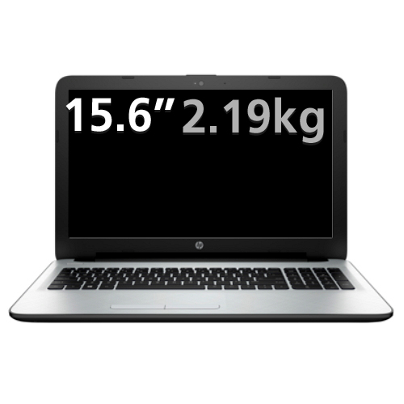
 | DVD Super Multi
 | intel HD 520 |  |  |  | - | -
 | 무게 2.4Kg |  |  |  | - | -
 | 15.6인치 1366 x 768 HD 해상도 |  |  |  | - | -
 | Windows 7 Pro 64bit |  |  |  | - | -
 |  |  |  |  | - | -
 | 무선 레이저 마우스, 노트북 가방 |  |  |  | - | -

 |  |  |  | - | - | -
 |  |  |  |  | - | -
 |  |  |  | - | - | -
 |  |  |  |  | - | -
 |  |  |  |  | - | -
 |  |  |  |  | - | -
 |  |  |  |  | - | -
 |  |  |  |  | - | -
 |  |  |  |  | - | -
 |  |  |  |  | - | -
 |  |  |  |  | - | -
 |  |  |  |  | - | -
 |  |  |  |  | - | -
 |  |  |  |  | - | -
 |  |  |  |  | - | -
* 결제계좌 : 신한 110-138-600484 씨-넷 |  |  | 합 계 | 700,000 | 70,000 | 770,000
* 견적담당 : | 조규장(010-2910-7760)
* REMARK

450g3
견 적 서

강원대학교 |  | 귀하
전화 : | 010-9927-6087
이메일 : | hwi6087@naver.com
담당 : | 김재휘

아래와 같이 견적합니다.

견 적 합 계 : | ₩1,375,000
견 적 일 자 : | 2016-10-04 12:05:17
결 재 조 건 :

품 명 | 규 격 | 수 량 | 단 가 | 금 액 | 세 액 | 합 계 액
 |  |  |  | - | - | -
노트북 | HP 450 G3 i5 | 1 | 1,250,000 | 1,250,000 | 125,000 | 1,375,000
 |  |  |  | - | - | -
 | 인텔 i5-6200U 2.3GHz |  |  | - | - | -
 | 16GB DDR3L Memory |  |  | - | - | -
 | 256GB SSD |  |  | - | - | -
 | 1TB HDD
 | DVD Super Multi |  |  |  | - | -
 | AMD Radeon R7 M340 2GB + intel HD Graphics 520 |  |  |  | - | -
 | 무게 2.4Kg |  |  |  | - | -
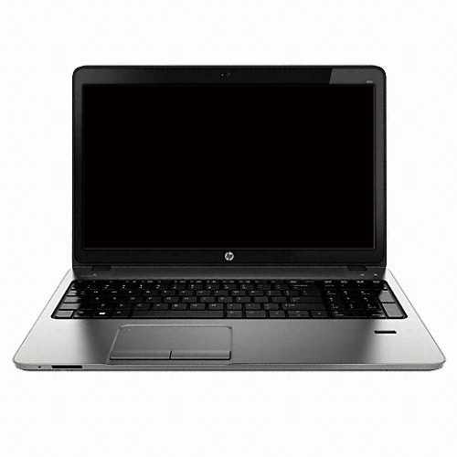
 | Windows 7 Pro 64bit / Windows 10 Pro |  |  |  | - | -
 |  |  |  |  | - | -
 | 무선 레이저 마우스, 노트북 가방 |  |  |  | - | -

 |  |  |  | - | - | -
 |  |  |  |  | - | -
 |  |  |  | - | - | -
 |  |  |  |  | - | -
 |  |  |  |  | - | -
 |  |  |  |  | - | -
 |  |  |  |  | - | -
 |  |  |  |  | - | -
 |  |  |  |  | - | -
 |  |  |  |  | - | -
 |  |  |  |  | - | -
 |  |  |  |  | - | -
 |  |  |  |  | - | -
 |  |  |  |  | - | -
 |  |  |  |  | - | -
* 결제계좌 : 신한 110-138-600484 씨-넷 |  |  | 합 계 | 1,250,000 | 125,000 | 1,375,000
* 견적담당 : | 조규장(010-2910-7760)
* REMARK

